VN
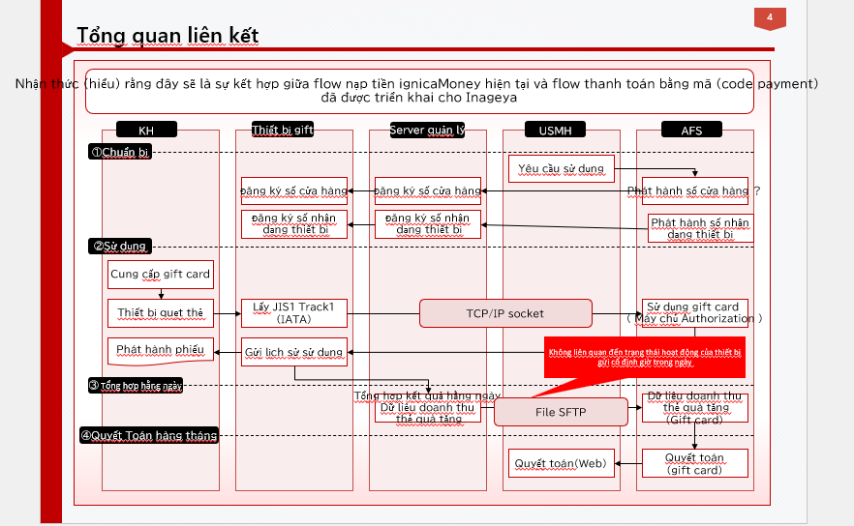
Thông tin về KH
 | - KH làm việc chính là Kasumi (USMH)
 | - Kasumi có kết hợp với nhiều vendor trong quá trình kết nối network (VINX, INET)
Cách làm việc hiện tại

 | - Tât cả các giao tiếp về mạng hiện tại chỉ có Mr.Kiyohara trao đổi với KH , bao gồm cả việc request thêm cửa hàng( đối với ishida)
 | - Tài liệu mô tả input network của KH là Mr.Kiyohara mô tả
 | - với hệ thống mạng của Ishida vẫn do KH đảm nhận, Luvina đảm nhận thiết kế và triển khai trên môi trường Luvina loca và Luvina AWS

Deadline mong muốn
 | Giffcard
 |  | - Trong tháng 12 thông luồng từ Luvina local -> Luvina AWS -> AFS để phục vụ việc phát triển
 |  | - Trong tháng 1 cần thông luồng từ cửa hàng -> Server Luvina AWS và từ cửa hàng -> AFS
 | Tối ưu NAT (đặt server trung gian)
 |  | Cần hoàn thành trong tháng 1 (tháng 2 go live)

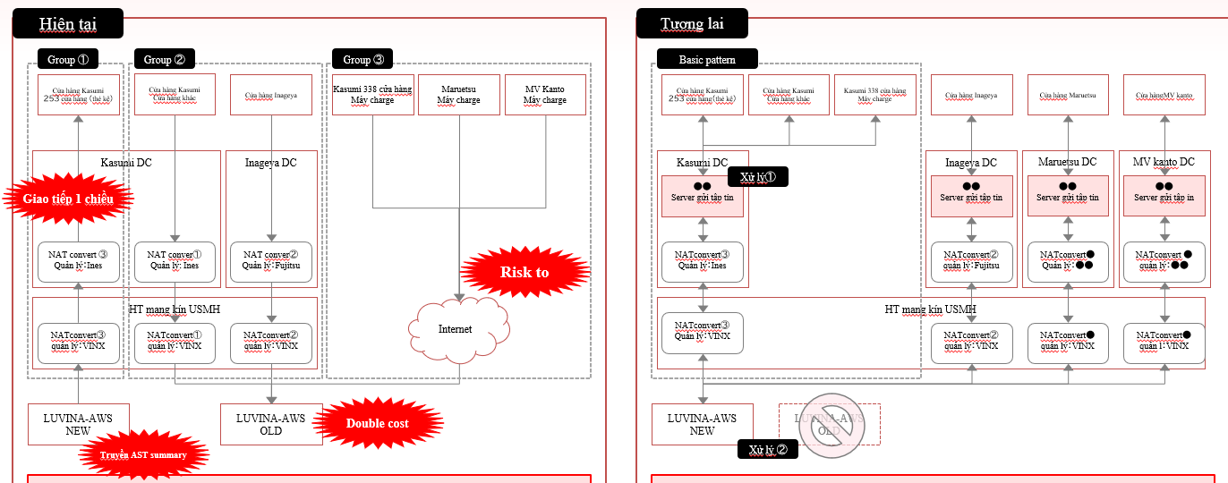
Hiện trạng:
 | Group 1 : Hệ thống kasumi đang được phát triển
 |  | - Đang dùng NAT kết nối với AWS Luvina để lấy data
 |  | - Vì đang sử dụng NAT nên mỗi lần thêm của hàng thì mình sẽ cần thêm IP vào đó
 |  | -> gặp vấn đề khi mở rộng thêm nhiều của hàng vì lượng IP NAT không đủ,....
 | Group 2: Các hệ hống cũ đang triển khai trên AWS
 |  | -> Chi phí nhân đôi do đang duy trì 2 hệ thống
 | Group 3: Các hệ thống cũ tiẻn khai kết nối thông qua Internet
 |  | -> nguy cơ về bảo mật khi sử dụng internet
 | Nhu cầu phát triển hệ thống mới giftcard

Yêu cầu:

 | 1. Cải thiện hệ thống cũ:
 |  | Group 1 : Đưa ra phương án tối ưu kết nối từ AWS tới các cửa hàng để không phụ thuộc vào NAT
 |  |  | ví dụ : - Triển khai server trung gian để gửi data đến các cửa hàng

 |  | Group 2,3 : Tiển khai lên Luvina AWS mới để quản lí tập chung

 | 2. Lên phương án thiết kế mạng cho hệ thống Giftcard
 |  | - Kết nối phục vụ cho quá trình phát triển của Luvina ( Luvina phát triển - > AFS ) (*ưu tiên)
 |  | - Kết nối từ các thiết bị trong cửa hàng tới server quản lý gift card ( cửa hàng ->Luvina AWS)
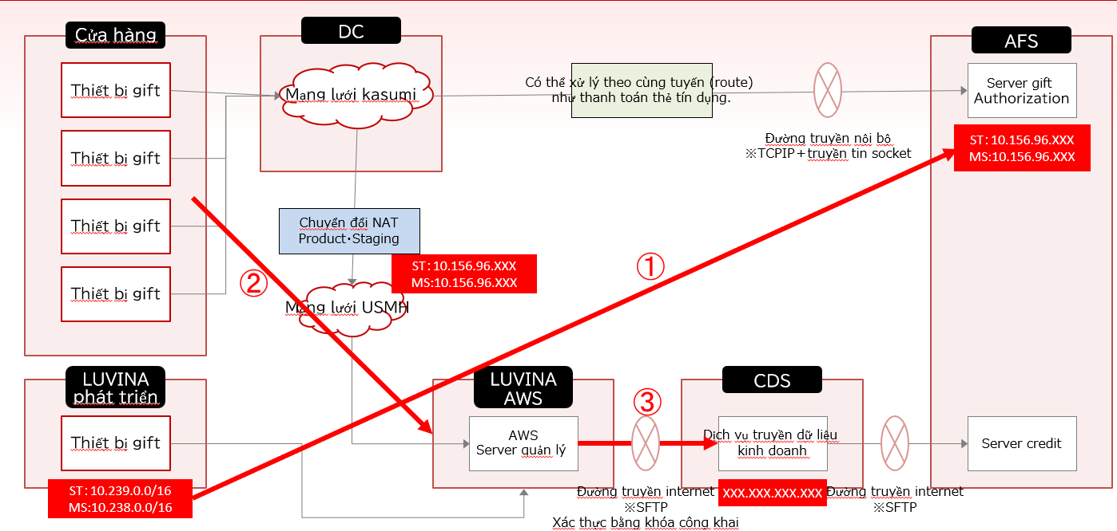
 |  | - Kết nối từ Luvina AWS tới AFS

Output mong muốn:
 | - Thiết kế infra cho 2 bài toán ( sơ đồ tổng quan + mô tả flow kết nối)
 | - Các bên liên quan và liên lạc trong quá trình implement

JP
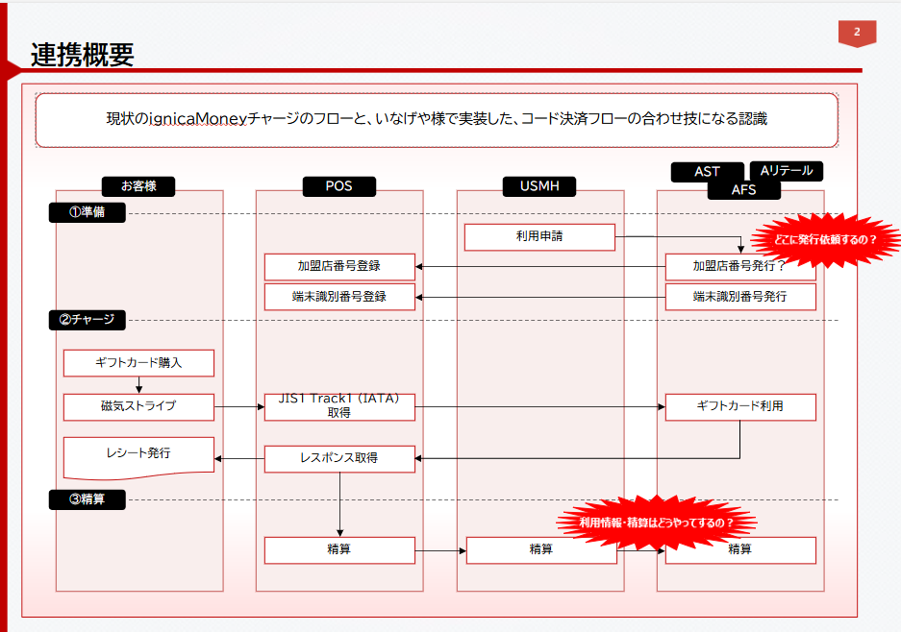
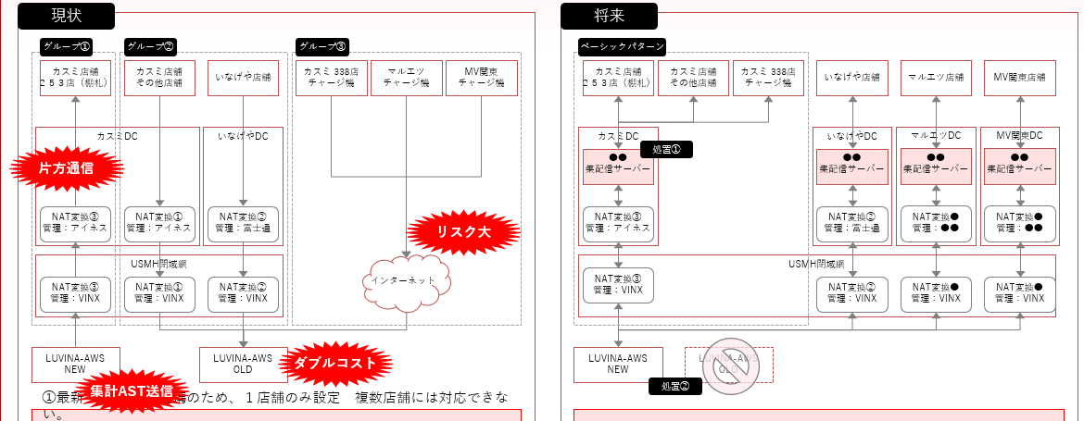

現状（右に添付画像を参照）
 | グループ① ：開発中のカスミシステム
 |  | ・NAT経由でLuvinaのAWSへ接続してデータを受信する
 |  | ・NATを使用しているため、店舗を追加するたびに、IPアドレスを追加しなければならない
 |  | ➝多くの店舗を追加する場合、NATのIPの数がたりないため、問題になる
 | グループ②：AWSに既に展開しているシステムである
 |  | ➝ ２つのシステムが稼働しているため、ダブルコストになっている
 | グループ③: インターネット接続で展開されている現行システム
 |  | ➝ セキュリティのリスクがある

 | ギフトカードシステムという新しい要望がある

課題

 | 1. 現行システムの改修
 |  | グループ① ：NATに依存しないようにAWSから各店舗への最適な接続案を出す
 |  |  | 例、各店舗へデータを配信するため、中間サーバーを作るなど

 |  | グループ②、③：Luvina-AWS NEW へ展開し、集中管理できるようにする。

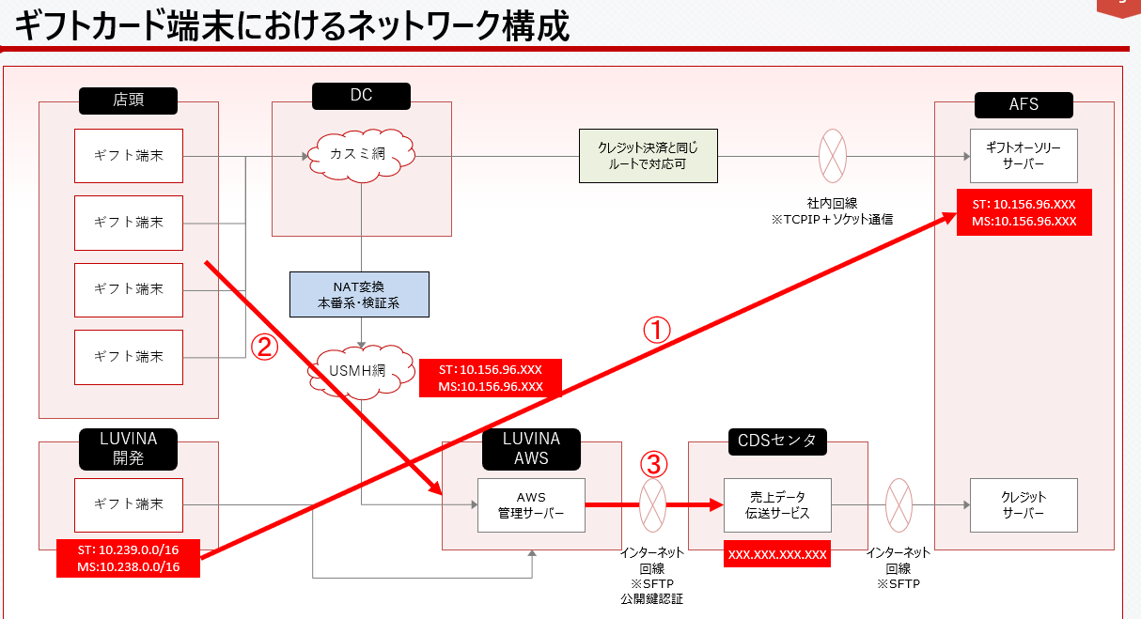
 | 2.ギフトカードの対応のためのinfraの展開案
 |  | ・Luvinaの開発作業のための接続（Luvina開発 → AFS）※優先
 |  | ・店舗内の各デバイスからギフトカード管理サーバーへの接続（店舗 → Luvina AWS）
 |  | ・Luvina AWS から AFS への接続

期待のアウトプット
 | ・上記にある２つの課題に対するインフラ設計（概要のフローと各接続の説明）
 | ・設計に基づいて実装する際、やり取りや確認できる連絡先

